상품제안서
라이트 라운드 반팔 티셔츠 (32수) | 상품코드: S47879

 |  |  |  |  |  |  | 02-713-8555 | www.synergygift.co.kr
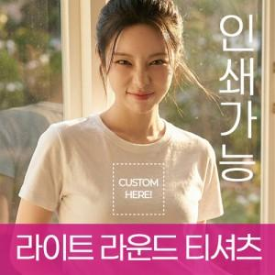

【상세/제작정보】

【인쇄/포장옵션】 | / OPP(비닐)

【공급단가】 | 수량 | 50~ | 100~ | 300~ | 1,000~ | 3,000~
*VAT별도 | 150~160 | 5,200원 | 5,080원 | 4,840원 | 4,600원 | 4,480원
 | S~XL | 5,590원 | 5,460원 | 5,200원 | 4,940원 | 4,810원
 | 2XL | 5,850원 | 5,710원 | 5,440원 | 5,170원 | 5,040원

【상품 URL】 | https://www.synergygift.co.kr:443/src/goods_detail.php?gdno=47879

